关系图
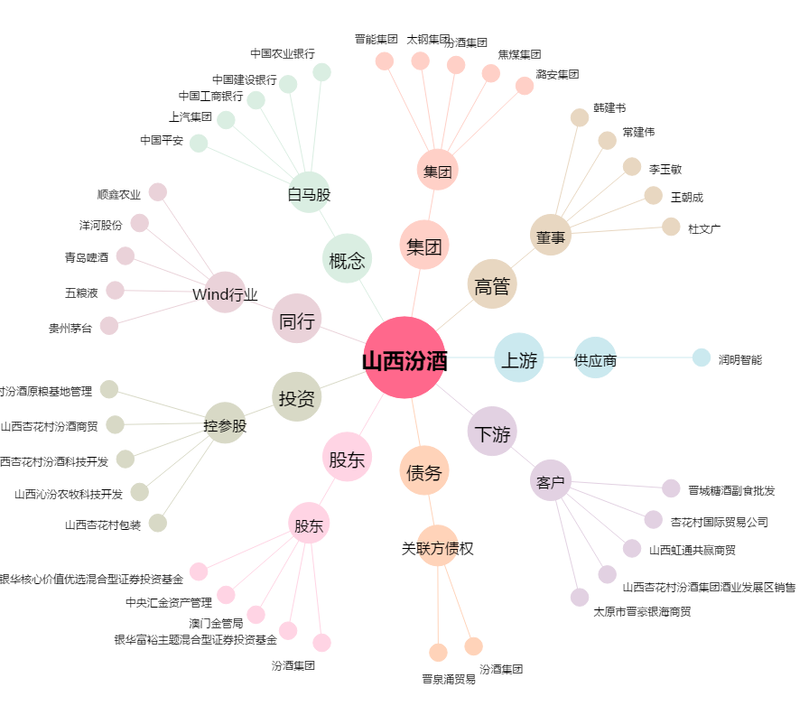
山西汾酒[600809.SH] - 关系概览图

